2022_12_data
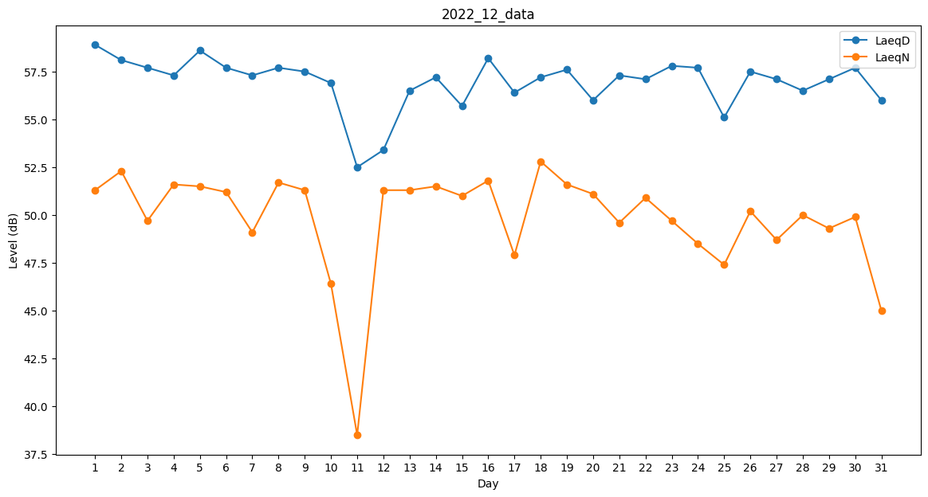
Day | LaeqD | LaeqN
1 | 58.9 | 51.3
2 | 58.1 | 52.3
3 | 57.7 | 49.7
4 | 57.3 | 51.6
5 | 58.6 | 51.5
6 | 57.7 | 51.2
7 | 57.3 | 49.1
8 | 57.7 | 51.7
9 | 57.5 | 51.3
10 | 56.9 | 46.4
11 | 52.5 | 38.5
12 | 53.4 | 51.3
13 | 56.5 | 51.3
14 | 57.2 | 51.5
15 | 55.7 | 51
16 | 58.2 | 51.8
17 | 56.4 | 47.9
18 | 57.2 | 52.8
19 | 57.6 | 51.6
20 | 56 | 51.1
21 | 57.3 | 49.6
22 | 57.1 | 50.9
23 | 57.8 | 49.7
24 | 57.7 | 48.5
25 | 55.1 | 47.4
26 | 57.5 | 50.2
27 | 57.1 | 48.7
28 | 56.5 | 50
29 | 57.1 | 49.3
30 | 57.7 | 49.9
31 | 56 | 45

